Tabele zbiorcze
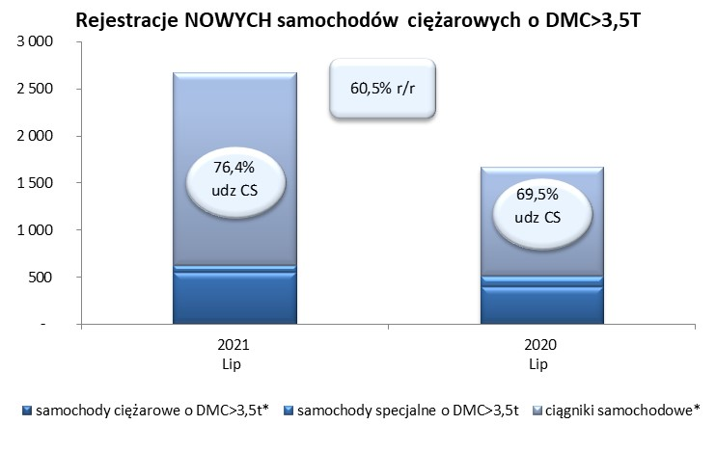
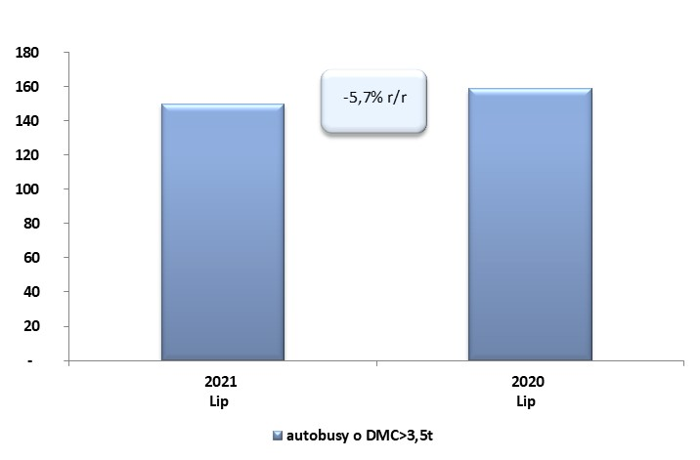
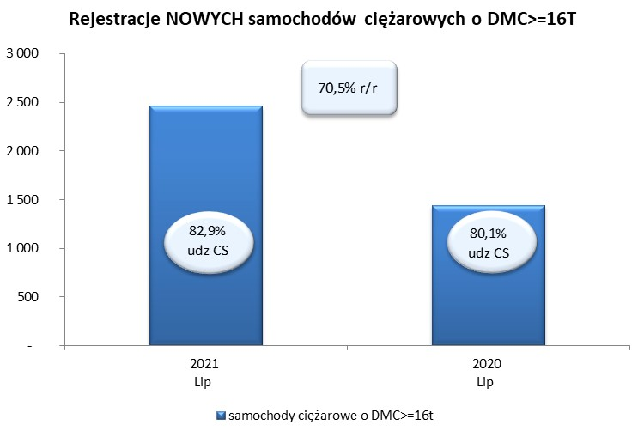
 |  |  |  |  |  | 05/08/2021
PZPM na podstawie danych CEP |  |  |  |  |  | sztuki
PIERWSZE REJESTRACJE NOWYCH POJAZDÓW UŻYTKOWYCH O DMC>3,5T
 | 2021 Lip | 2020 Lip | % zmiana r/r | 2021 Sty - Lip | 2020 Sty - Lip | % zmiana r/r
SAMOCHODY CIĘŻAROWE - RAZEM | 2,670 | 1,664 | 60.5% | 18,687 | 9,801 | 90.7%
samochody ciężarowe o DMC>3,5t* | 552 | 398 | 38.7% | 3,777 | 2,586 | 46.1%
samochody specjalne o DMC>3,5t | 77 | 110 | -30.0% | 412 | 456 | -9.6%
ciągniki samochodowe* | 2,041 | 1,156 | 76.6% | 14,498 | 6,759 | 114.5%
AUTOBUSY - RAZEM | 150 | 159 | -5.7% | 814 | 851 | -4.3%
RAZEM POJAZDY UŻYTKOWE | 2,820 | 1,823 | 54.7% | 19,501 | 10,652 | 83.1%
*/ Nie uwzgledniono rejestracji własnych marek krajowych producentów

